Задание 1
60 | Xmin | 2 |  | Вариационный ряд:
25 | Xmax | 152 |  | Варианты Xi | [2 ; 27) | [27 ; 52) | [52 ; 77) | [77 ; 102) | [102 ; 127) | [127 ; 152)
12 | n | 20 |  | Частоты Xi | 11 | 3 | 2 | 2 | 0 | 2
10 | k | 5.194025183 | 6
Полигон и гистограмма
68 | ∆ | 25
35
2 | Начало a1 | 2
17 | Конец a7 | 152
51
9
3
130
24
85
100
152
6
18
7
42

Задание 2
14.51 | 14.42 | 14.56 | 14.47 | 14.46 | 14.35 | 14.48 | 14.53 | Варианты Xi | [14,15;14,258) | [14,258;14,366) | [14,366;14,474) | [14,474;14,582) | [14,582;14,69) | ai | 14.15 | 14.258 | 14.366 | 14.474 | 14.582 | 14.69 | Варианты Xi | [14,15;14,258) | [14,258;14,366) | [14,366;14,474) | [14,474;14,582) | [14,582;14,69)
14.21 | 14.31 | 14.35 | 14.68 | 14.56 | 14.28 | 14.36 | 14.21 | Частоты Xi | 7 | 10 | 11 | 19 | 3 | Wai | 0 | 0.14 | 0.34 | 0.56 | 0.94 | 1 | pi | 1.2962962963 | 1.8518518519 | 2.037037037 | 3.5185185185 | 0.55555555556
14.52 | 14.23 | 14.41 | 14.46 | 14.69 | 14.54 | 14.36 | 14.15
Полигон и гистограмма
Эмпирическая функция распределения
Эмпирическая плотность
14.37 | 14.51 | 14.25 | 14.55 | 14.51 | 14.36 | 14.62 | 14.55
14.38 | 14.33 | 14.4 | 14.52 | 14.48 | 14.51 | 14.55 | 14.39
14.54 | 14.58 | 14.48 | 14.37 | 14.38 | 14.51 | 14.36 | 14.15
14.24 | 14.32

n | 50

k | 4.9120230054 | 5

Xmax | 14.69
Xmin | 14.15

Δ | 0.108

14,69 отнесём к последнему интервалу

Задание 3
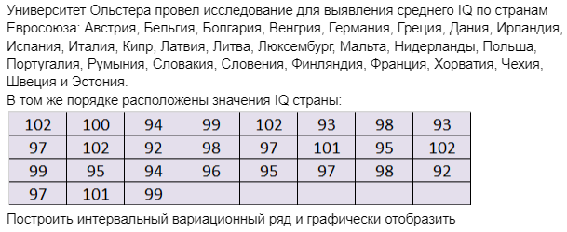
102 | 100 | 94 | 99 | 102 | 93 | 98 | 93 | Варианты Xi | [92;94) | [94;96) | [96;98) | [98;100) | [100;102) | ai | 92 | 94 | 96 | 98 | 100 | 102 | Варианты Xi | [92;94) | [94;96) | [96;98) | [98;100) | [100;102)
97 | 102 | 92 | 98 | 97 | 101 | 95 | 102 | Частоты Xi | 4 | 5 | 5 | 6 | 7 | Wai | 0 | 0.14814814815 | 0.33333333333 | 0.51851851852 | 0.74074074074 | 1 | pi | 0.074074074074 | 0.092592592593 | 0.092592592593 | 0.11111111111 | 0.12962962963
99 | 95 | 94 | 96 | 95 | 97 | 98 | 92
Полигон и гистограмма
Эмпирическая функция распределения
Эмпирическая плотность
97 | 101 | 99

n | 27

k | 4.295836866 | 5

Xmax | 102
Xmin | 92

Δ | 2

